20200511
▼ | ダイレクトメッセージサブ画面

1 | 下記全体の右スクロールをなくし、連絡部分のスクロールを表示しレスポンシブ対応をしたい場合、横幅と高さをどのように定義して調整すればよいのか
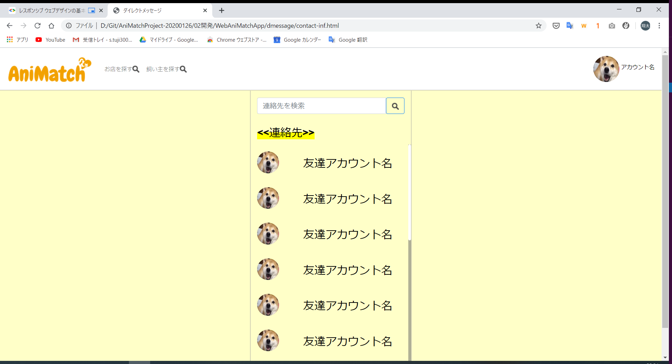

全体の右側のスクロールを無しにしつつ、中のスクロールを表示するようにしたい。
レスポンシブ対応するとき高さと横幅はどのように考えればよいのか。

20200516
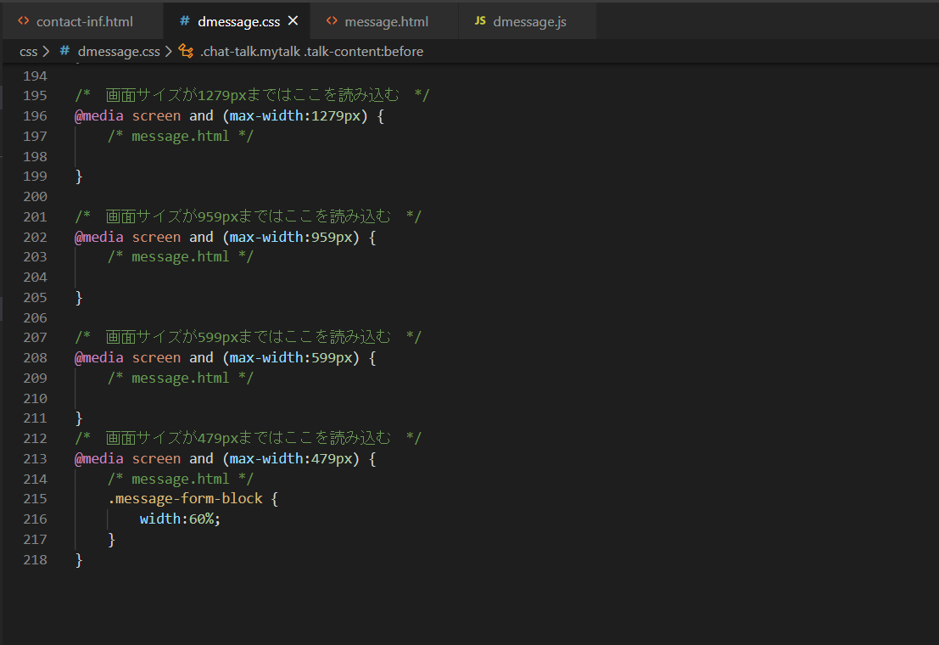
▼ | ダイレクトメッセージ画面

1 | 画面サイズを縮小したとき、下記フォームのデザインが崩れてしまうため下記フォームの「textarea」タグの横幅を調整したい
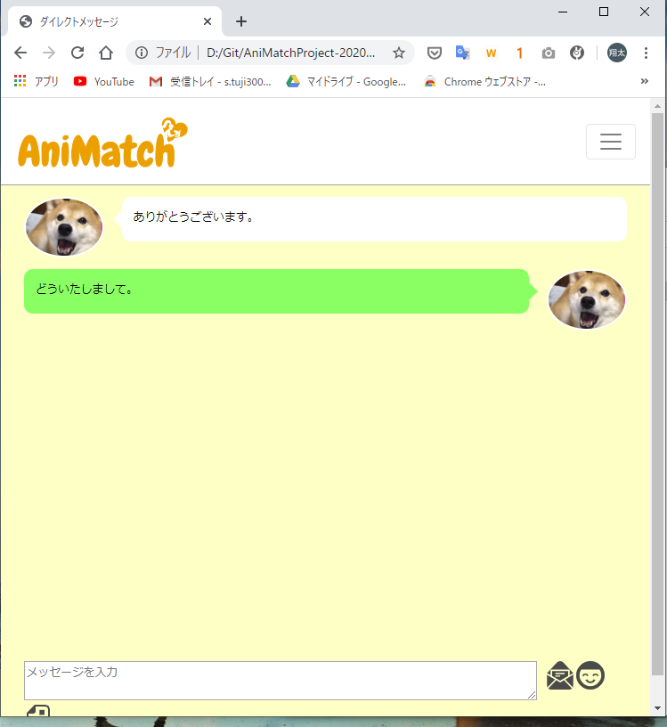

「width」はなぜうまく効いてくれないのでしょうか。

